4.F.EvMort_CVC_H_26
FUENTE | Fuente: Estadística de defunciones según la causa de muerte, INE.
ELABORACION | Elaboración: Unidad Técnica de Informe de Estado de Salud y Registros.
TIT LARGO | Enfermedades del sistema circulatorio. Evolución anual de la mortalidad en hombres. Tasas estandarizadas (por 100.000). Comunidad de Madrid y España, 1980-2024
TIT CORTO | Evolución anual de la mortalidad por enfermedades del sistema circulatorio en hombres

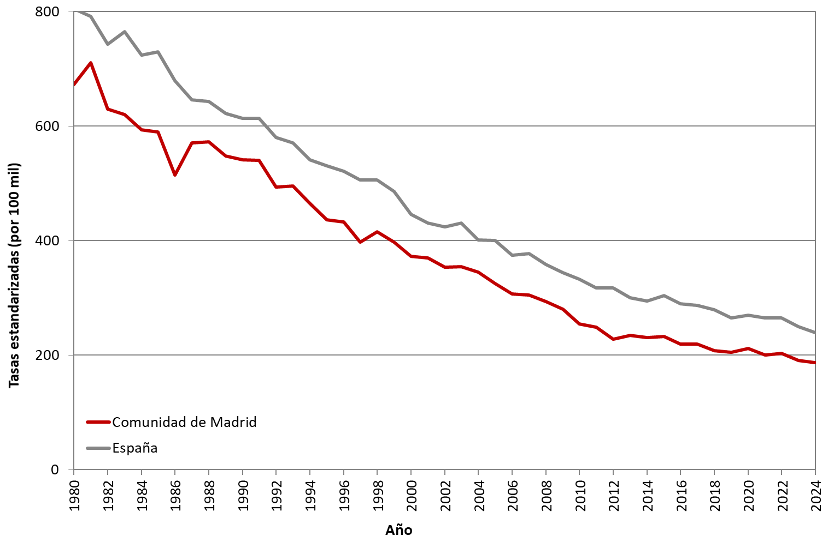

 | DATOS

 | AÑO | HOMBRES | HOMBRES
 |  | Comunidad de Madrid | España
 | 1980 | 672.63 | 805.11
 | 1981 | 710.85 | 791.45
 | 1982 | 629.83 | 742.91
 | 1983 | 620.05 | 764.30
 | 1984 | 593.32 | 723.63
 | 1985 | 590.06 | 729.83
 | 1986 | 514.42 | 678.88
 | 1987 | 570.69 | 645.90
 | 1988 | 572.57 | 642.58
 | 1989 | 547.34 | 622.26
 | 1990 | 541.21 | 613.43
 | 1991 | 540.50 | 613.00
 | 1992 | 493.22 | 579.77
 | 1993 | 495.60 | 570.55
 | 1994 | 464.74 | 540.74
 | 1995 | 436.82 | 530.50
 | 1996 | 432.78 | 521.12
 | 1997 | 397.21 | 505.53
 | 1998 | 415.89 | 505.67
 | 1999 | 396.92 | 486.18
 | 2000 | 372.38 | 445.81
 | 2001 | 369.60 | 430.31
 | 2002 | 353.37 | 424.40
 | 2003 | 354.43 | 430.54
 | 2004 | 344.87 | 401.14
 | 2005 | 325.15 | 400.13
 | 2006 | 307.29 | 374.54
 | 2007 | 304.89 | 377.71
 | 2008 | 293.32 | 357.99
 | 2009 | 280.40 | 343.77
 | 2010 | 254.46 | 332.57
 | 2011 | 248.73 | 317.73
 | 2012 | 228.28 | 317.41
 | 2013 | 234.57 | 300.35
 | 2014 | 231.02 | 294.78
 | 2015 | 232.49 | 303.94
 | 2016 | 219.16 | 289.39
 | 2017 | 219.35 | 286.94
 | 2018 | 208.17 | 279.23
 | 2019 | 205.21 | 264.85
 | 2020 | 212.13 | 269.38
 | 2021 | 200.00 | 265.08
 | 2022 | 203.54 | 264.85
 | 2023 | 190.65 | 250.21
 | 2024 | 187.18 | 239.41

